工作表1
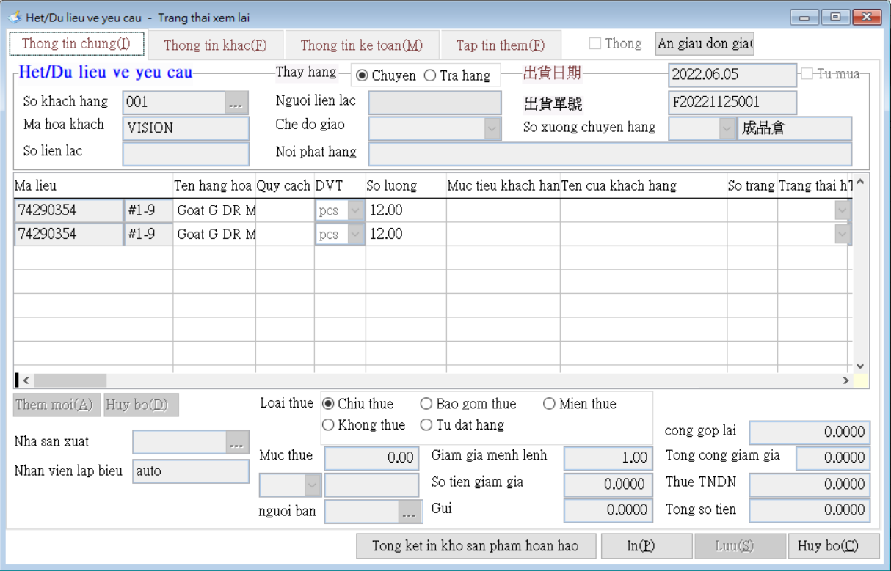
1.打開程式
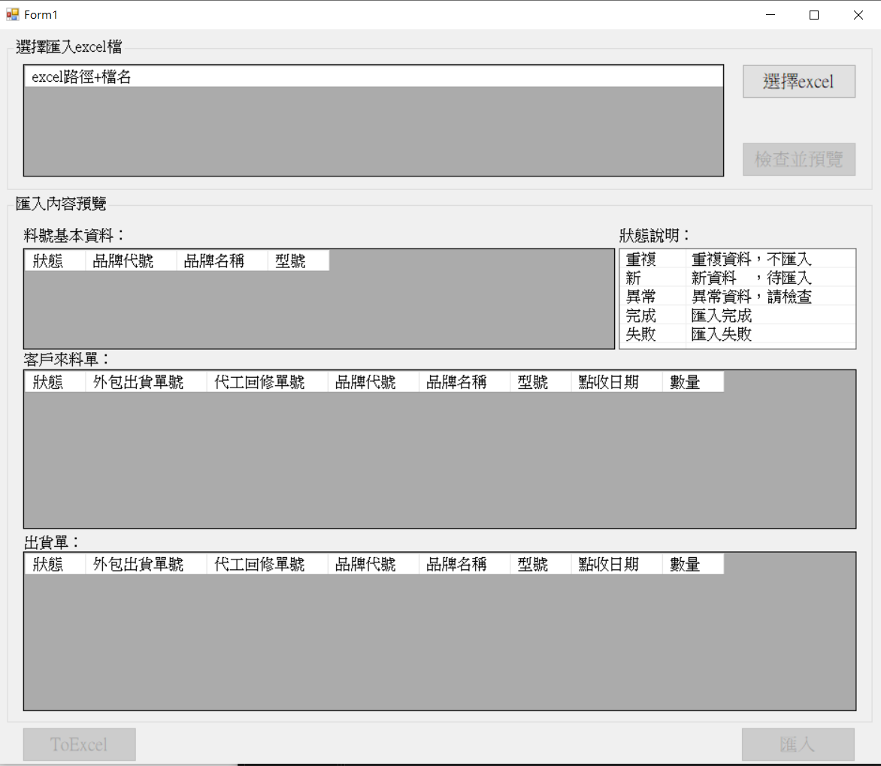

2.選擇excel。(此範例使用右邊的test1.xlsx)
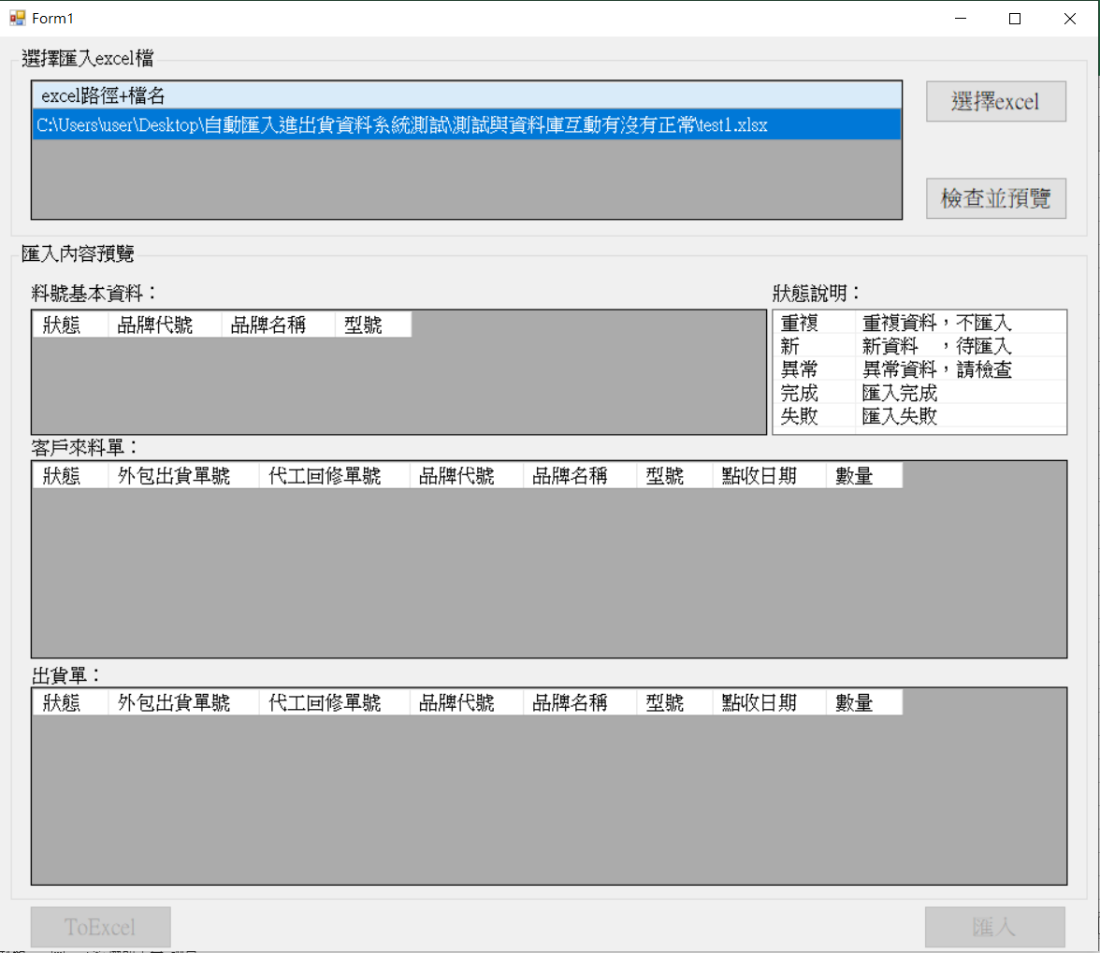

3. 按下檢查並預覽後的畫面。
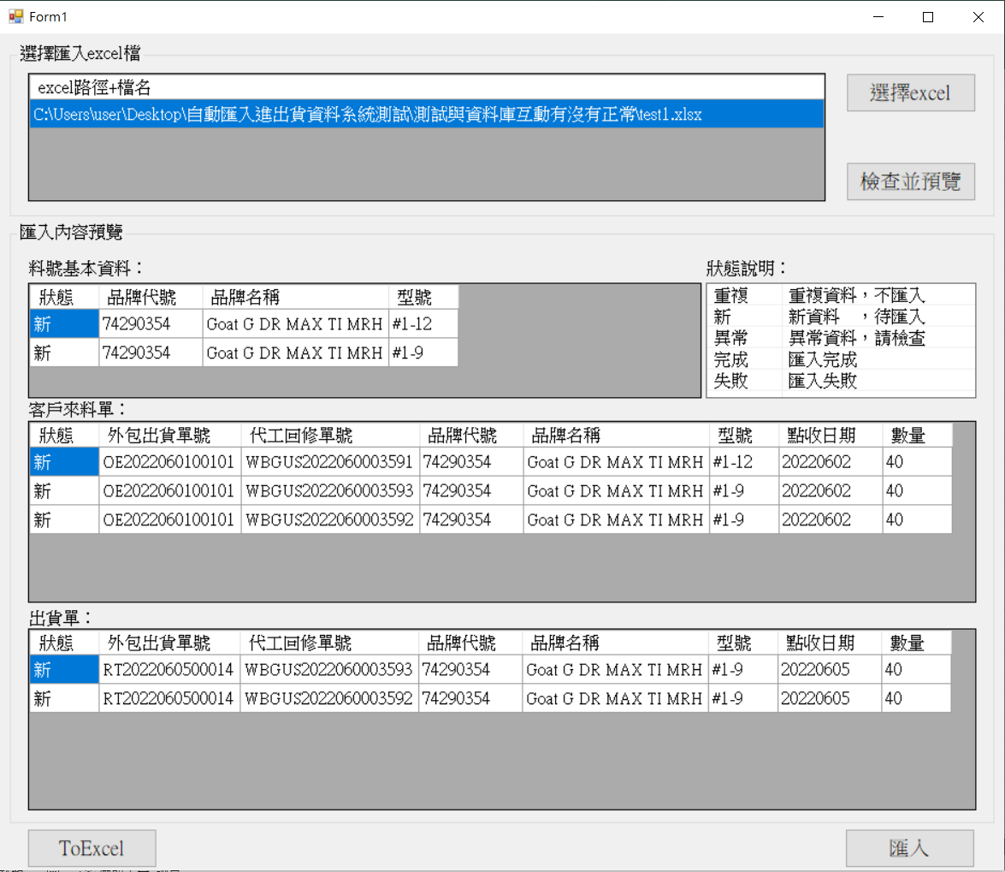

4. ToExcel後，所得的檔案。

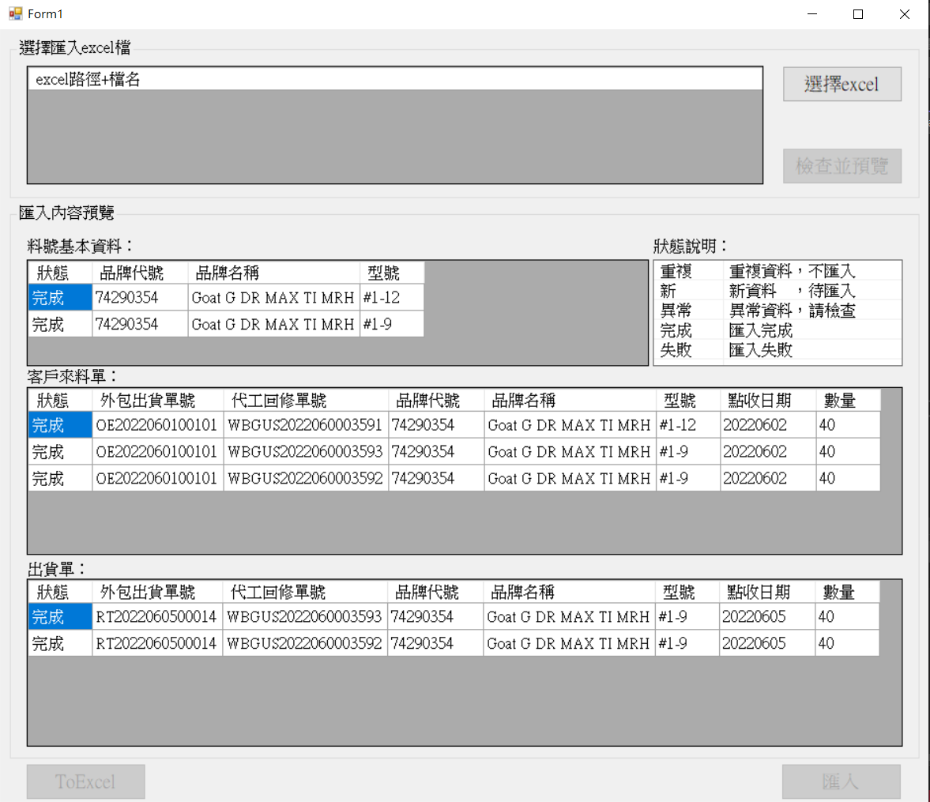
5. 按下匯入後，所得的程式畫面。

6.故意拿同個檔案再欲匯入一次，在檢查的時候都會被檢查為重複。
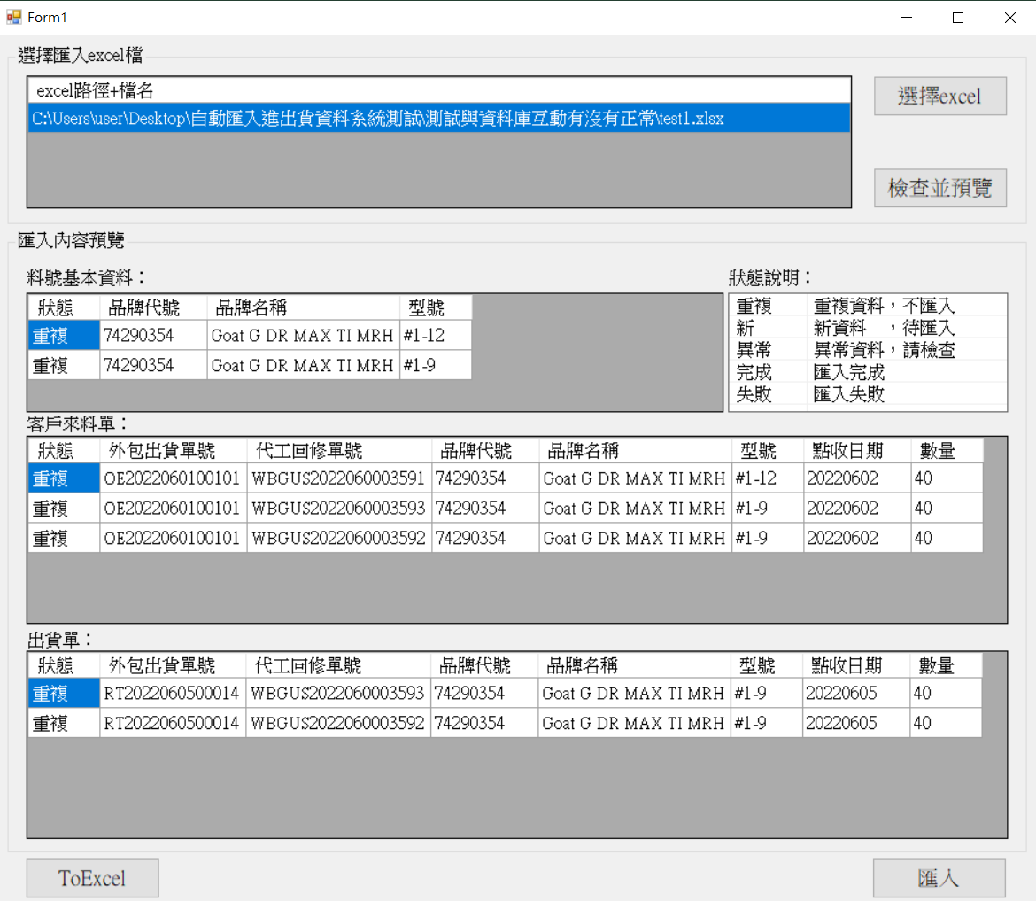

sqlstock相關畫面

 | 皆有確實的新增資料，並正常顯示。

 | 料品

 | 客戶來料
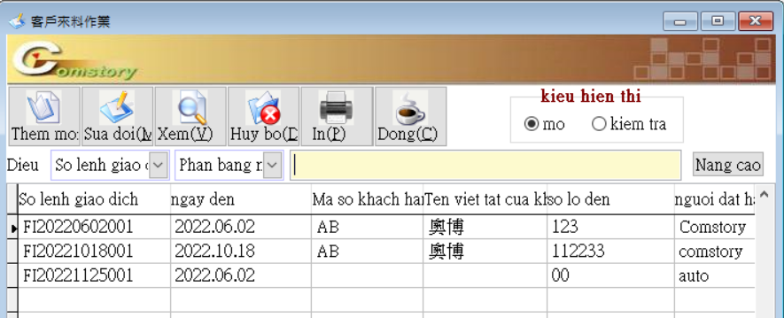

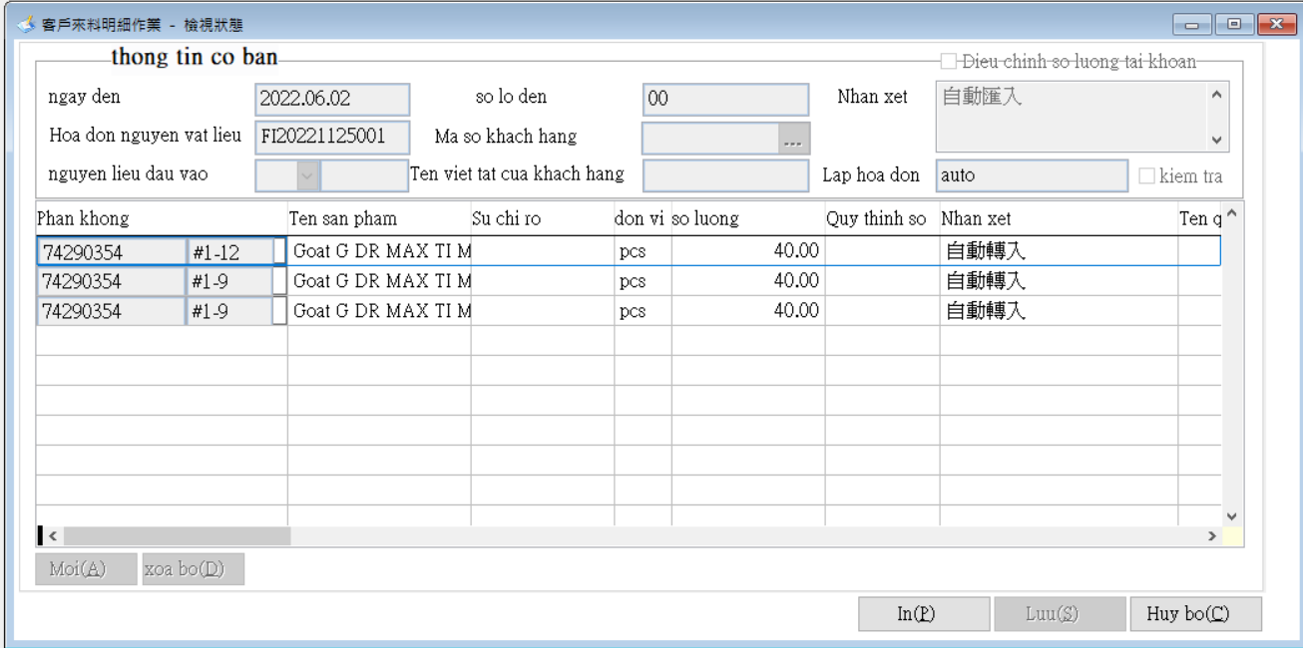

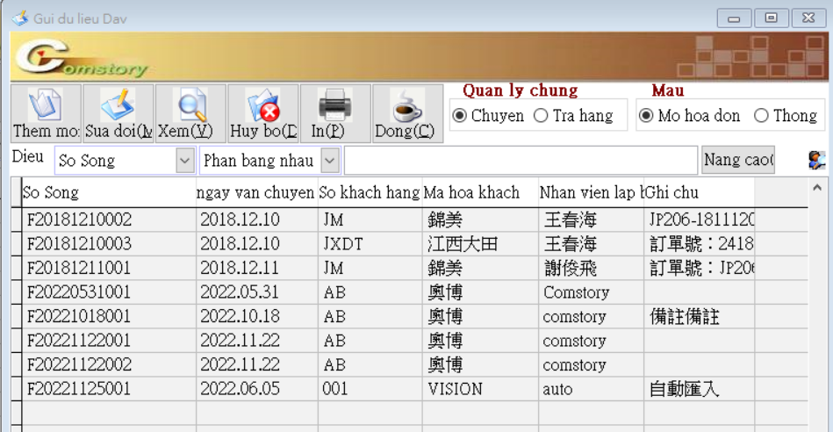
 | 出貨

